ログイン画面
外部設計書 |  |  |  |  | 画面名 |  | ログイン画面 |  |  |  | 作成者 | 藤橋遼太郎 |  |  | 更新者
 |  |  |  |  | システム名 |  | TBA |  |  |  | 作成日 | 2023-06-07 |  |  | 更新日
 |  |  |  |  | 備考

 | 画面設計

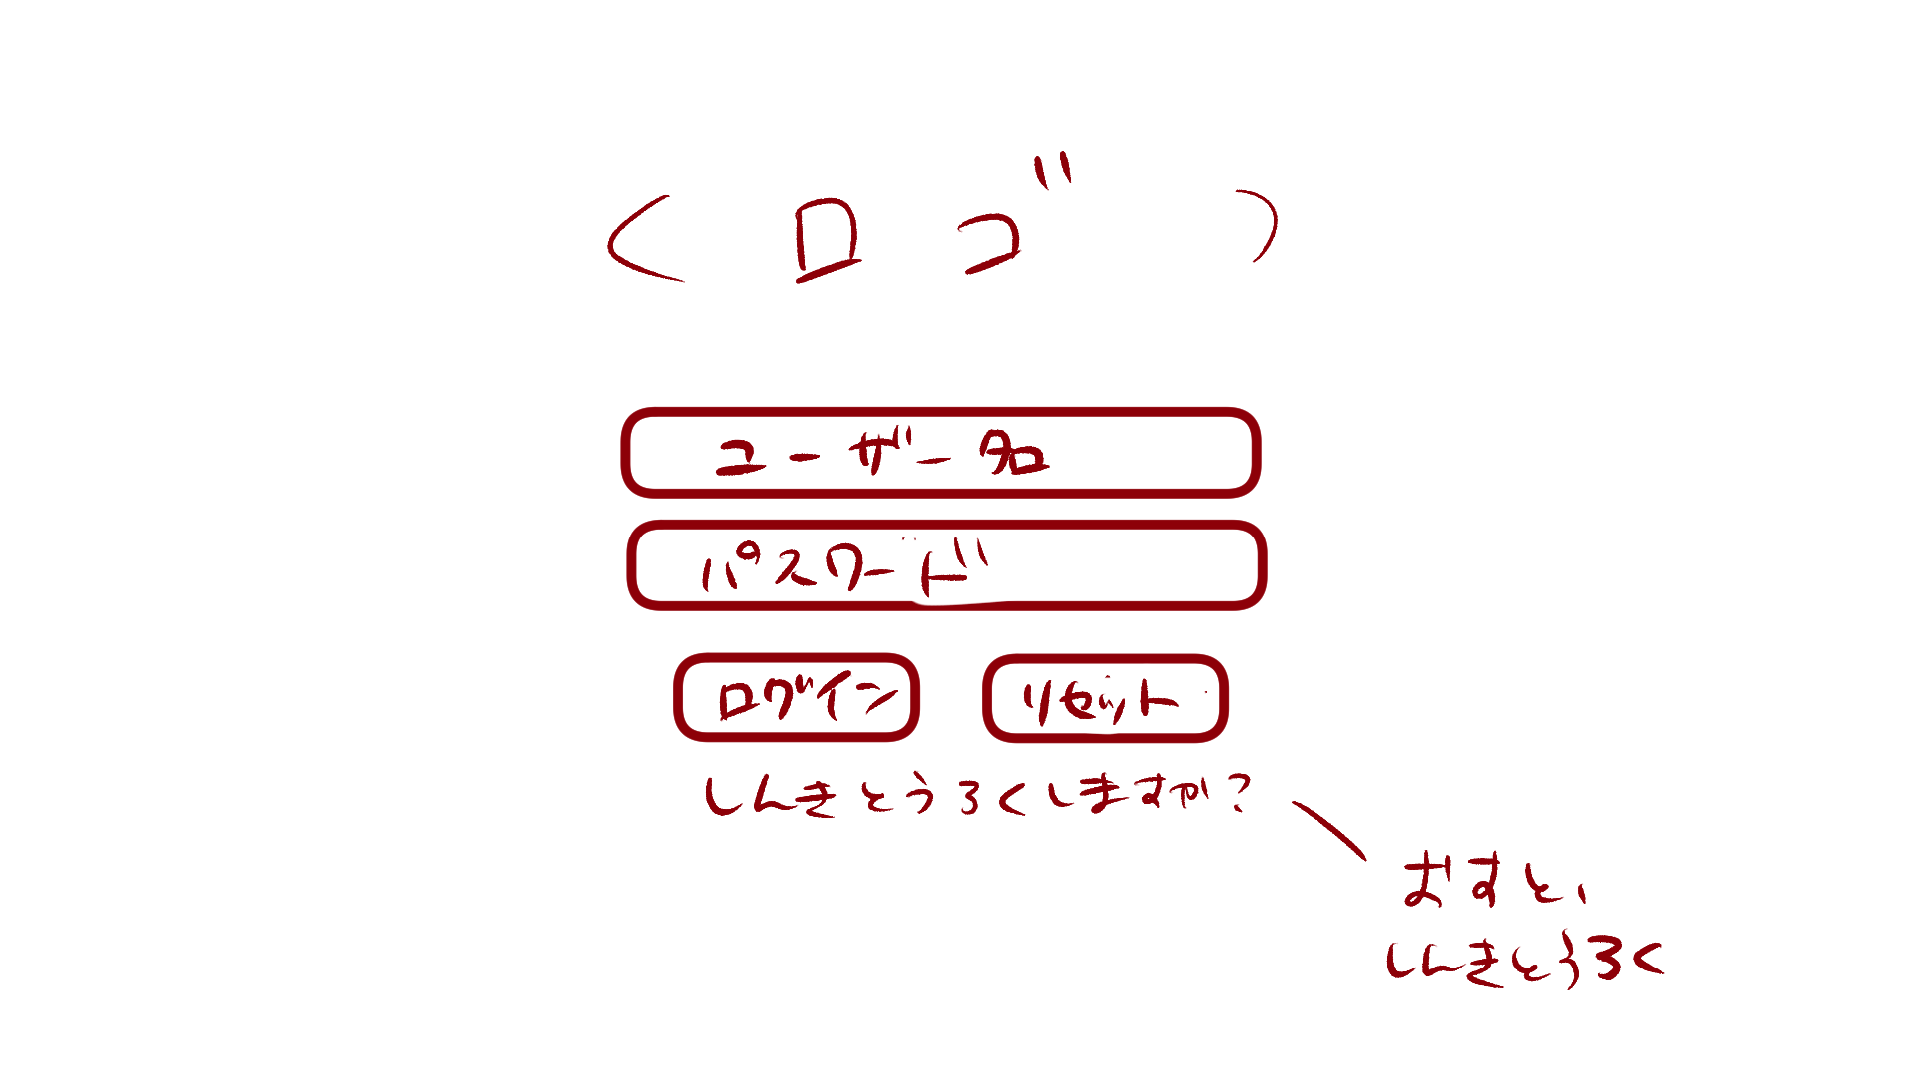

6

１

2

3
4

5

 | 機能設計

 |  | 「１ ユーザ名」入力
 |  |  | ユーザ名を入力。

 |  | 「２ パスワード」入力
 |  |  | パスワードを入力。

 |  | 「３ ログイン」クリック
 |  |  | データベースにユーザ名とパスワードが保存されている場合、ログイン可能。
 |  |  | 保存されていない場合、「入力されたユーザ名、パスワードは現在ご利用いただけません」とエラーメッセージを表示。

 |  | 「４ リセット」クリック
 |  |  | ユーザ名、パスワードが入力された状態の場合、入力内容を消去する。

 |  | 「５ 新規登録」クリック
 |  |  | 新規登録画面に遷移する。

 |  | 「６ ロゴ」
 |  |  | このアプリのロゴを表示する。

 | 項目定義書

 | No |  | 物理名 | 論理名 |  | 画面型 |  | データ型 | min | max | DBテーブル |  | DBカラム | 備考
 |  | 1 | username | ユーザ名入力 |  | Textbox |  | String | 1 | 10 | users |  | user | 「ユーザ名は10文字以内で作成してください」とエラーメッセージを出す。
 |  | 2 | password | パスワード入力 |  | Password |  | String | 1 | 10 | users |  | pw
 |  | 3 | loginbutton | ログインボタン |  | Link
 |  | 4 | resetbutton | リセットボタン |  | Button
 |  | 5 | signup | 新規登録 |  | Link |  | String
 |  | 6 | logo | ロゴ |  | image

新規登録
外部設計書 |  |  |  |  | 画面名 |  | 新規登録 |  |  |  | 作成者 |  |  | 更新者
 |  |  |  |  | システム名 |  |  |  |  |  | 作成日 |  |  | 更新日
 |  |  |  |  | 備考

 | 画面設計

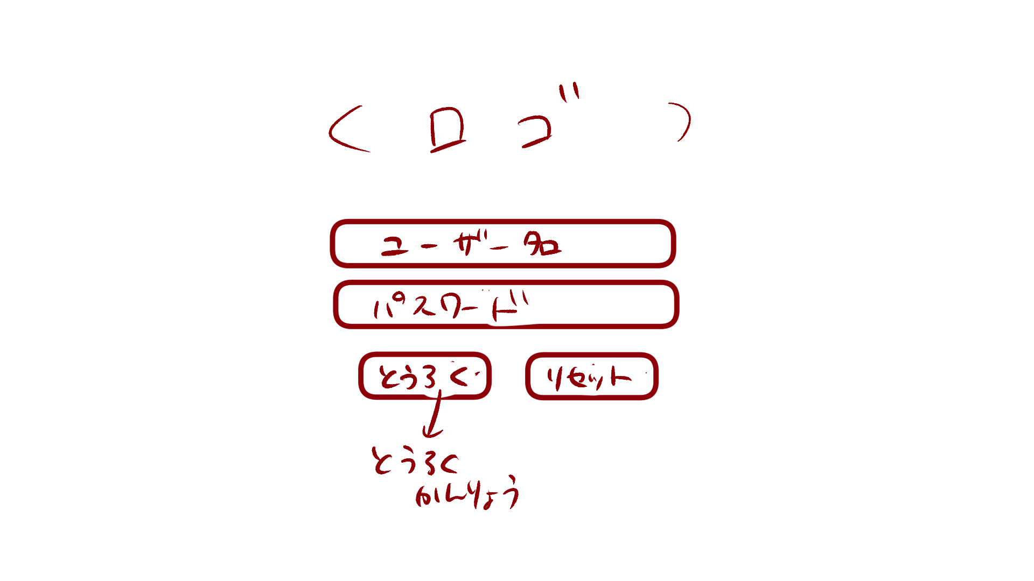

5

１

2

3
4

 | 機能設計

 |  | 「１ ユーザ名」入力
 |  |  | ログインと同様

 |  | 「２ パスワード」入力
 |  |  | ログインと同様

 |  | 「３ 登録ボタン」クリック
 |  |  | 登録結果画面に遷移する。

 |  | 「４ リセットボタン」クリック
 |  |  | ログインと同様

 |  | 「５ ロゴ」
 |  |  | ログインと同様

 | 項目定義書

 | No | 物理名 |  | 論理名 |  | 画面型 |  | データ型 | min | max | DBテーブル | DBカラム | 備考

登録完了
外部設計書 |  |  |  |  |  | 画面名 |  | 登録完了 |  |  |  | 作成者 |  |  | 更新者
 |  |  |  |  |  | システム名 |  |  |  |  |  | 作成日 |  |  | 更新日
 |  |  |  |  |  | 備考

 | 画面設計

１
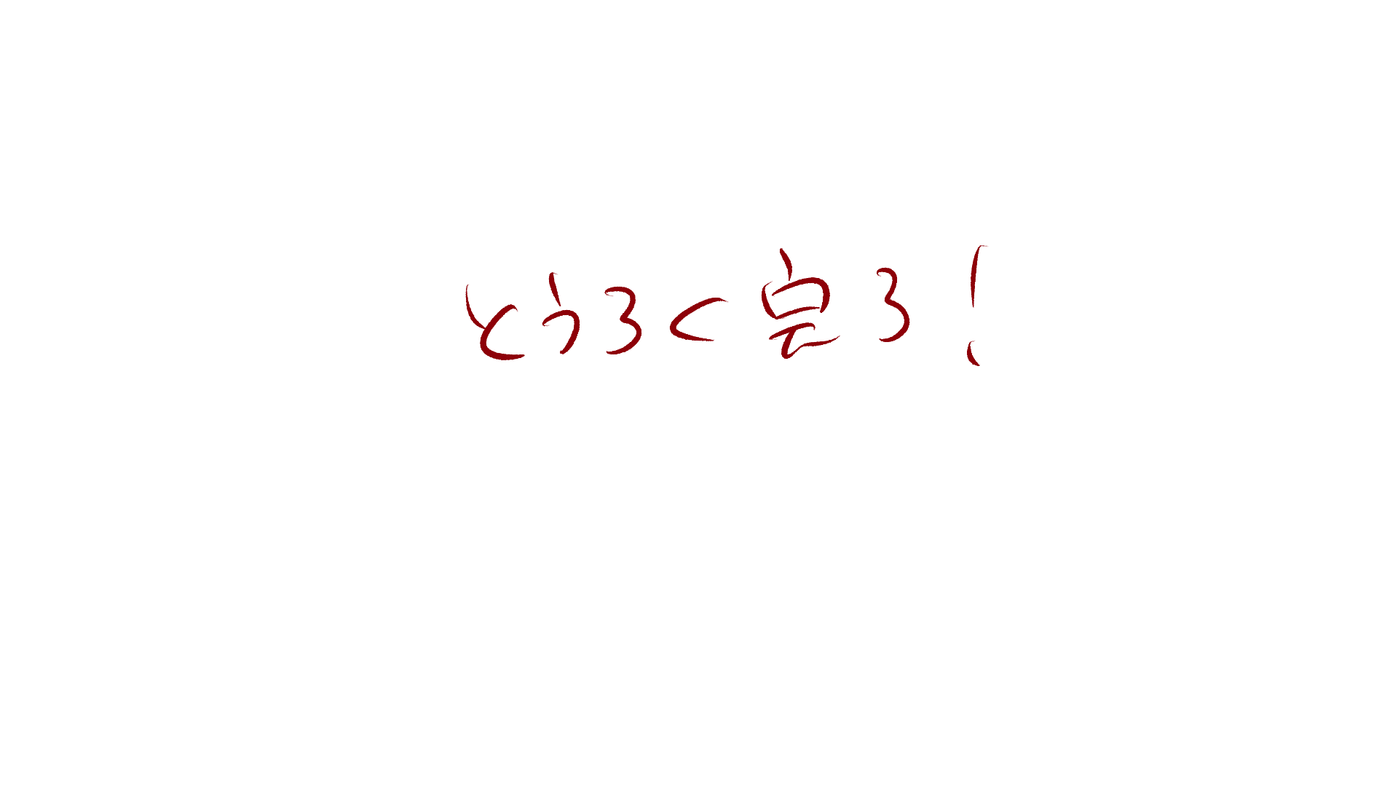

 | 機能設計

・登録完了！って言った後どうやってログイン画面に戻るのか
・登録失敗した場合はどのように画面に表示するのか
 |  |  | 「１ 登録完了」
 |  |  |  | 登録が完了した場合、「登録完了」と表示する

 | 項目定義書

 | No |  | 物理名 |  | 論理名 |  | 画面型 |  | データ型 | min | max | DBテーブル | DBカラム | 備考
 |  | 1 | result |  | 登録結果 |  | Label |  | String

アイキャッチ
外部設計書 |  |  |  |  |  | 画面名 |  | アイキャッチ |  |  |  | 作成者 |  |  | 更新者
 |  |  |  |  |  | システム名 |  |  |  |  |  | 作成日 |  |  | 更新日
 |  |  |  |  |  | 備考

 | 画面設計

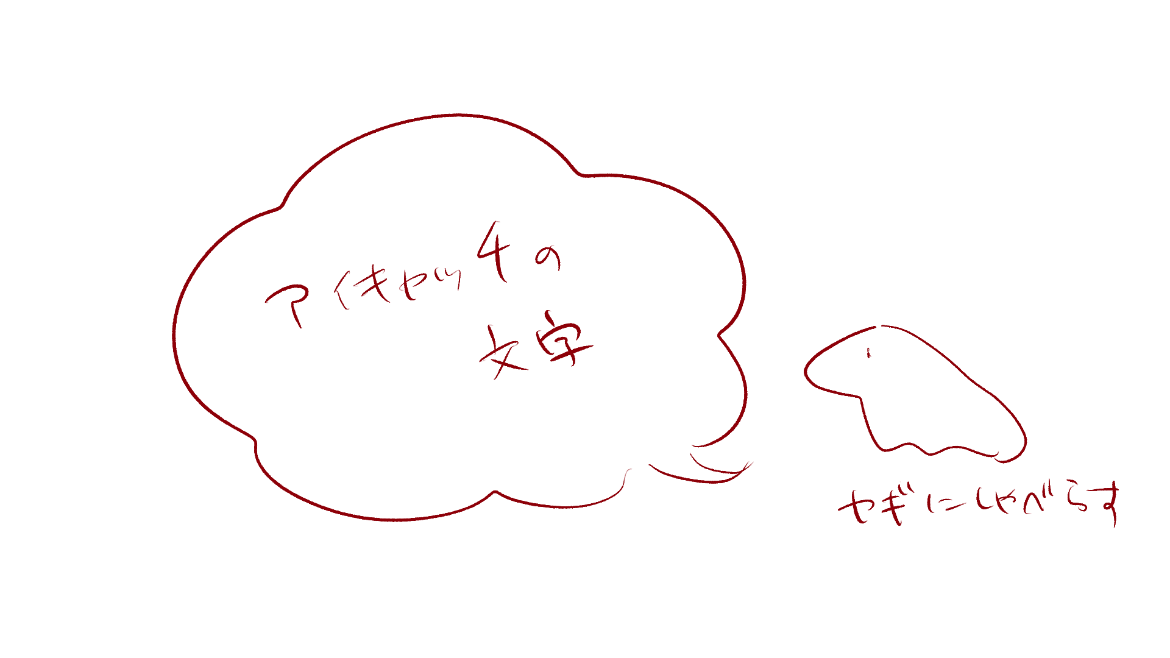

2

１

 | 機能設計

 |  |  | 「１ アイキャッチの文章」
 |  |  |  | ログイン後、3秒間アイキャッチを表示
 |  |  |  | 内容はユーザのタグ付けによって変更

 |  |  | 「２ アイキャッチの画像」
 |  |  |  | ログイン後、3秒間アイキャッチを表示

 | 項目定義書

 | No |  | 物理名 |  | 論理名 |  | 画面型 |  | データ型 | min | max | DBテーブル | DBカラム | 備考
 |  | 1 | eyecatch |  | アイキャッチ |  | Sentence |  | String | 1 | 50 | eyecatches | message
 |  | 2 | eyecatch_image |  | アイキャッチ画像 |  | Image

トップ
外部設計書 |  |  |  |  |  | 画面名 |  | トップ |  |  |  | 作成者 |  |  | 更新者
 |  |  |  |  |  | システム名 |  |  |  |  |  | 作成日 |  |  | 更新日
 |  |  |  |  |  | 備考

 | 画面設計
１０
１１
９
９

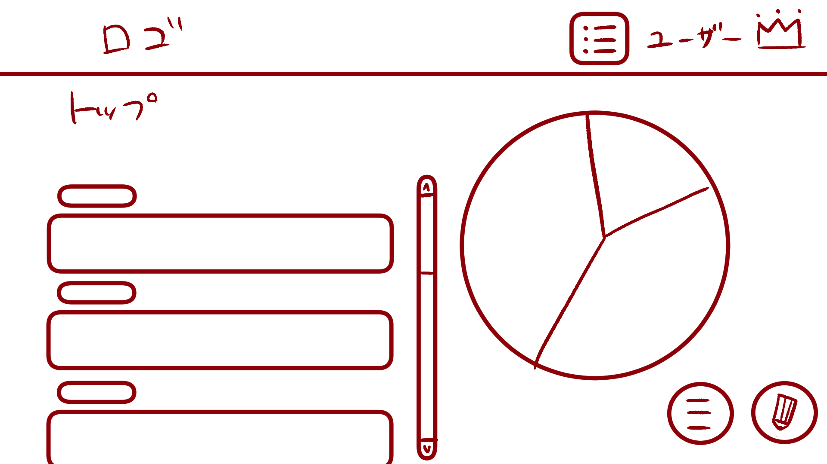
１
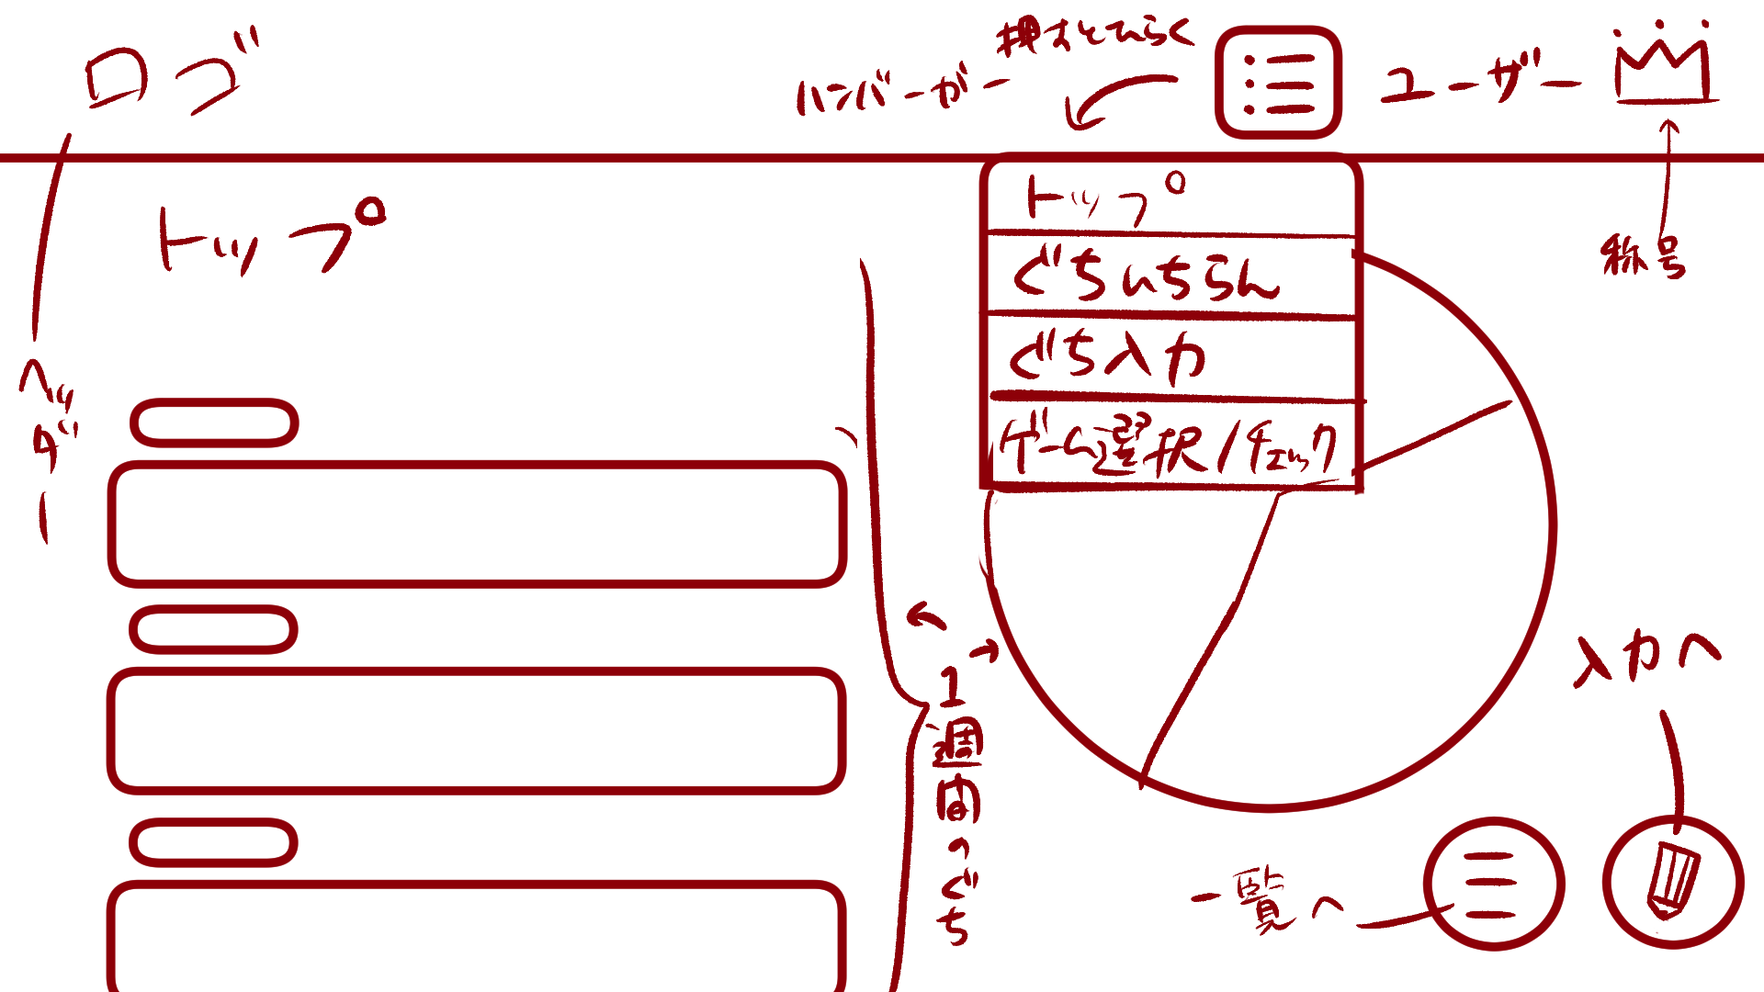

２
５
８

３

４

６
７

 | 機能設計

 |  |  | 「１ ロゴ」
 |  |  |  | このアプリのロゴを表示する。

 |  |  | 「２ タイトル」
 |  |  |  | トップページのタイトルを表示する。

 |  |  | 「３ タグ」
 |  |  |  | 新規愚痴入力で選択した愚痴のタグが表示される。

 |  |  | 「４ 愚痴内容」
 |  |  |  | 新規愚痴入力で選択した愚痴の内容が表示される。

 |  |  | 「５ スクロールバー」
 |  |  |  | 愚痴の内容（画面左）のみをスクロール可能なスクロールバーである。

 |  |  | 「６ 愚痴一覧表示ボタン」クリック
 |  |  |  | 愚痴一覧表示画面に遷移する。

 |  |  | 「７ 新規愚痴入力ボタン」クリック
 |  |  |  | 愚痴入力画面に遷移する。

 |  |  | 「８ 週間円グラフ」
 |  |  |  | 直近1週間の愚痴のタグの割合を示す円グラフである。

 |  |  | 「９ ハンバーガーメニュー」クリック
 |  |  |  | ボタンを押すとメニューが開く
 |  |  |  | 「トップ画面」「愚痴一覧表示画面」「愚痴入力画面」「ゲーム選択/チェックボックス画面」に遷移可能

 |  |  | 「１０ ユーザ名表示」
 |  |  |  | ログイン中のユーザ名を表示する。

 |  |  | 「１１ 称号表示」クリック
 |  |  |  | ユーザが獲得とした称号を表示する。
 |  |  |  | 称号をクリックした際、プルダウンメニューが表示され、獲得した称号をクリックすることが可能である。

 | 項目定義書

 | No |  | 物理名 |  | 論理名 |  | 画面型 |  | データ型 | min | max | DBテーブル | DBカラム | 備考
 |  | 1 | logo |  | ロゴ |  | Image
 |  | 2 | title |  | タイトル |  | Sentence |  | String
 |  | 3 | tag |  | タグ |  | Sentence |  | String |  |  | murmurs | tag
 |  | 4 | murmur |  | 愚痴内容 |  | Sentence |  | String | 1 | 200 | murmurs | murmur
 |  | 5 | scrollbar |  | スクロールバー |  | Change
 |  | 6 | murlist_button |  | 愚痴一覧表示ボタン |  | Button
 |  | 7 | murinput_button |  | 愚痴一覧入力ボタン |  | Button
 |  | 8 | weekly_piegraph |  | 週間円グラフ |  | Graph |  |  |  |  | murmurs | tag
 |  | 9 | hamburger |  | ハンバーガーメニュー |  | Menu
 |  | 10 | login_user |  | ユーザ名表示 |  | Sentence |  | String | 1 | 10
 |  | 11 | crown_user |  | 称号表示 |  | image

愚痴一覧表示
外部設計書 |  |  |  |  |  | 画面名 |  | 愚痴一覧表示 |  |  |  | 作成者 |  |  | 更新者
 |  |  |  |  |  | システム名 |  |  |  |  |  | 作成日 |  |  | 更新日
 |  |  |  |  |  | 備考

 | 画面設計

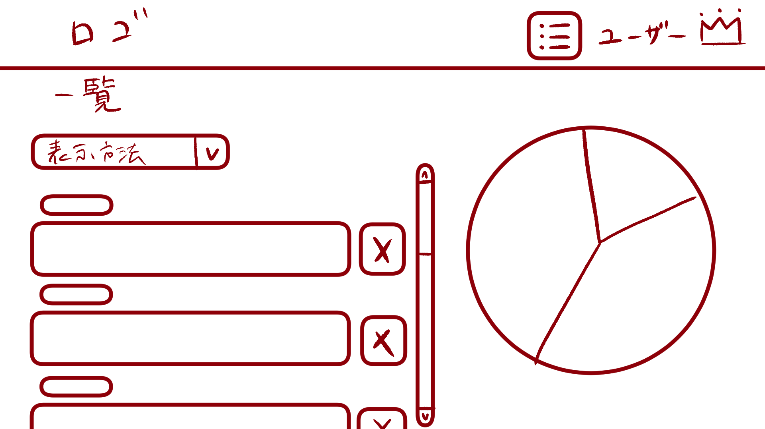

３
１

２

 | 機能設計

 |  |  | 「１ 表示方法プルダウンメニュー」クリック
 |  |  |  | 「新しい順」「古い順」「タグ順」で愚痴の一覧の表示方法変更可能。

 |  |  | 「２ 削除ボタン」クリック
 |  |  |  | 登録した愚痴の削除が可能。
 |  |  |  | 削除ボタンにマウスカーソルをホバーすると、マウスカーソルが爆弾に変わる。
 |  |  |  | 削除選択ホップアップ画面に遷移する。

 |  |  | 「３ 一覧円グラフ」
 |  |  |  | 過去の愚痴のタグの割合を示す円グラフである。

 | 項目定義書

 | No |  | 物理名 |  | 論理名 |  | 画面型 |  | データ型 | min | max | DBテーブル | DBカラム | 備考
 |  | 1 | displaymethod_menu |  | 表示方法プルダウンメニュー |  | Menu |  |  |  |  | murmurs | now_timestamp,tag
 |  | 2 | delete_button |  | 削除ボタン |  | Button
 |  | 3 | total_piegraph |  | 一覧円グラフ |  | Graph |  |  |  |  | murmurs | tag

削除選択ポップアップ
外部設計書 |  |  |  |  |  | 画面名 |  | 削除選択ポップアップ |  |  |  | 作成者 |  |  | 更新者
 |  |  |  |  |  | システム名 |  |  |  |  |  | 作成日 |  |  | 更新日
 |  |  |  |  |  | 備考

 | 画面設計

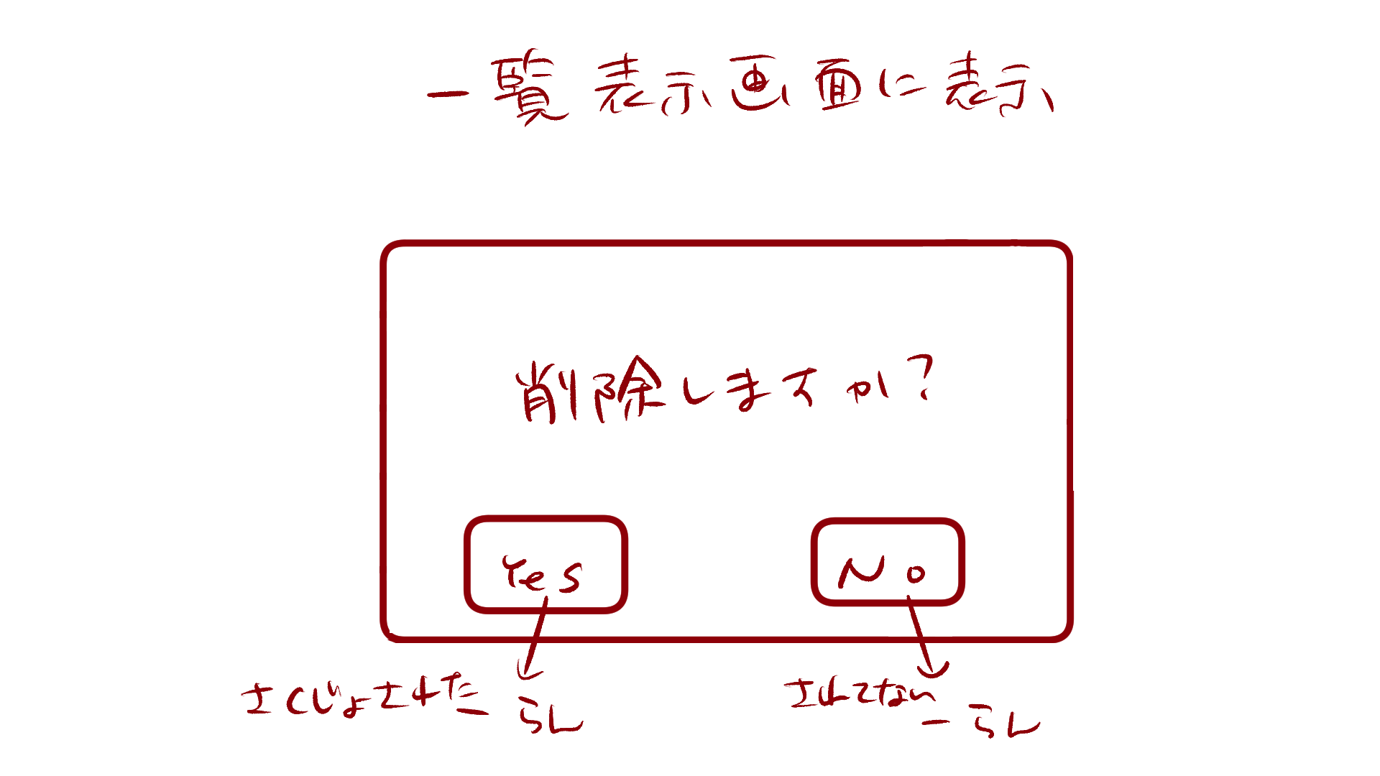

１

 | 機能設計

 |  |  | 「１ 削除選択ポップアップ」
 |  |  |  | 愚痴内容を削除する場合は「Yes」、削除しない場合は「No」
 |  |  |  | 削除する場合、「Yes」の上にマウスカーソルをホバーすると、マウスカーソルが爆弾になる。

 | 項目定義書

 | No |  | 物理名 |  | 論理名 |  | 画面型 |  | データ型 | min | max | DBテーブル | DBカラム | 備考
 |  | 1 | delete_popup |  | 削除選択ポップアップ |  | Pop up

ゲーム開始ポップアップ
外部設計書 |  |  |  |  |  | 画面名 |  | ゲーム開始ポップアップ |  |  |  | 作成者 |  |  | 更新者
 |  |  |  |  |  | システム名 |  |  |  |  |  | 作成日 |  |  | 更新日
 |  |  |  |  |  | 備考

 | 画面設計

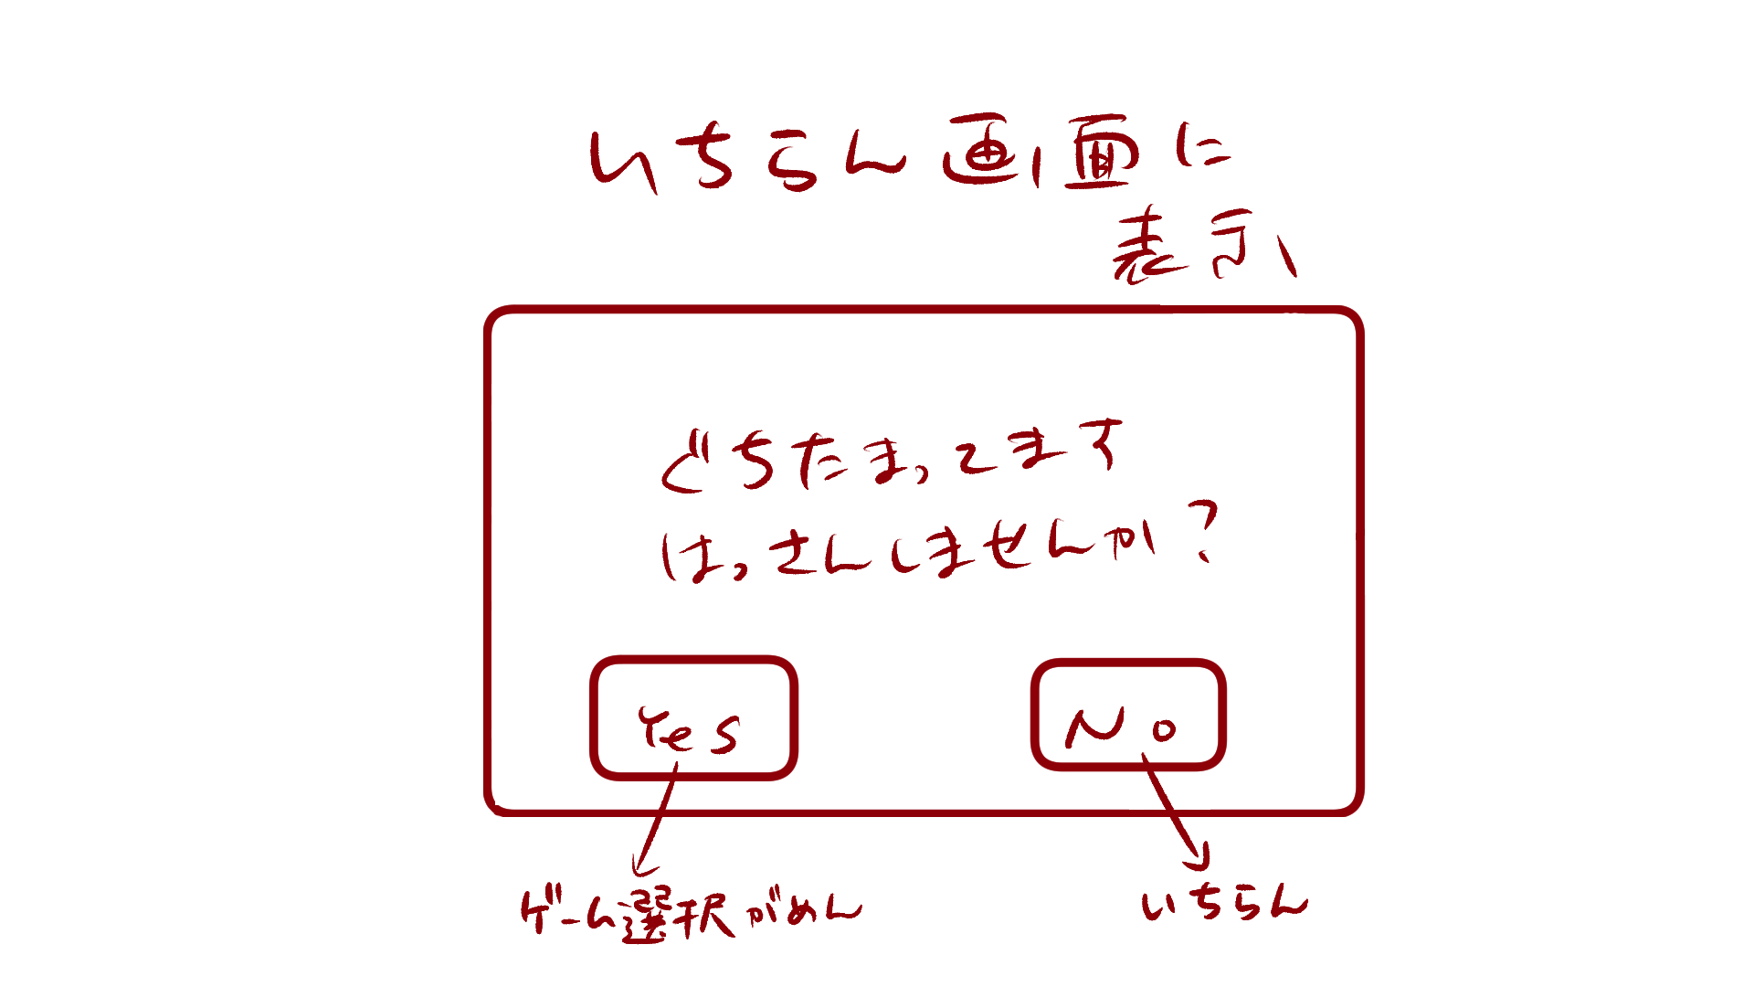

１

 | 機能設計

 |  |  | 「１ ゲーム開始ポップアップ」
 |  |  |  | ゲームを開始する場合は「Yes」、開始しない場合は「No」
 |  |  |  | Yesを選択した場合はゲーム選択画面へ遷移。
 |  |  |  | Noを選択した場合は愚痴一覧表示画面へ遷移。

 | 項目定義書

 | No |  | 物理名 |  | 論理名 |  | 画面型 |  | データ型 | min | max | DBテーブル | DBカラム | 備考
 |  | 1 | gamestart_popup |  | ゲーム開始ポップアップ |  | Pop up

ゲーム選択.チェックボックス画面
外部設計書 |  |  |  | 画面名 |  | ゲーム選択.チェックボックス |  |  |  | 作成者 |  |  | 更新者
 |  |  |  | システム名 |  |  |  |  |  | 作成日 |  |  | 更新日
 |  |  |  | 備考

 | 画面設計

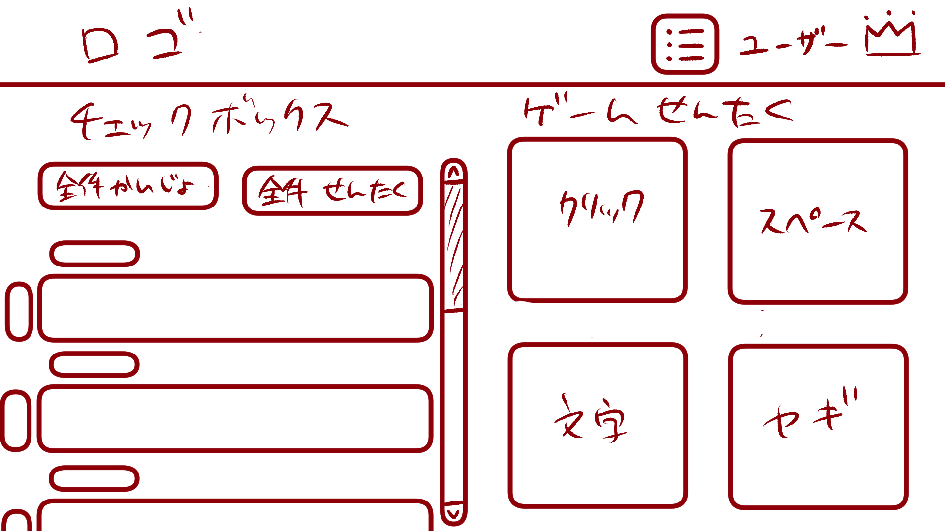

 | 機能設計

 | 項目定義書

 | No | 物理名 | 論理名 |  | 画面型 |  | データ型 | min | max | DBテーブル | DBカラム | 備考

